見方・使い方
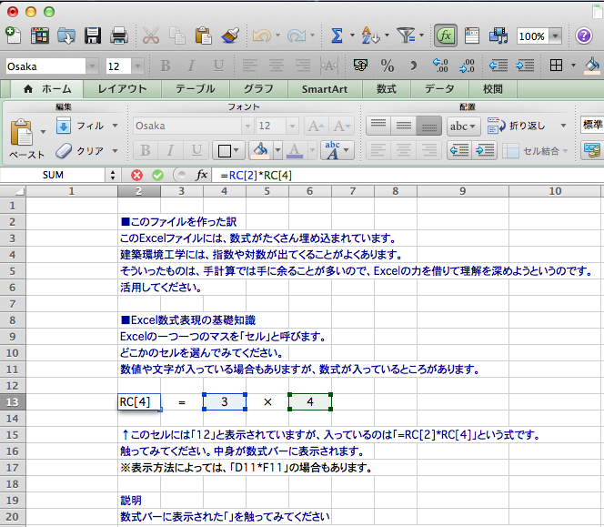
■このファイルを作った訳
このExcelファイルには、数式がたくさん埋め込まれています。
建築環境工学には、指数や対数が出てくることがよくあります。
そういったものは、手計算では手に余ることが多いので、Excelの力を借りて理解を深めようというのです。
活用してください。

■Excel数式表現の基礎知識
Excelの一つ一つのマスを「セル」と呼びます。
どこかのセルを選んでみてください。
数値や文字が入っている場合もありますが、数式が入っているところがあります。

12 | = | 3 | × | 4

↑このセルには「12」と表示されていますが、入っているのは「=RC[2]*RC[4]」という式です。
触ってみてください。中身が数式バーに表示されます。（右図のように表示されます）
※表示方法によっては、「D13*F13」の場合もあります。
この説明の末尾にある<注意>を参照してください。

＜参照セル説明＞
数式バーに表示された「=RC[2]*RC[4]」を触ってみてください。
右図のように、数式バーの表示色が変わって、どのセルの値を参照しているかがわかります。
「RC[2]」は、数式が入っている行の、数式が入っているセルから2列右にあるセルという意味です。
「RC[4]」は、数式が入っている行の、数式が入っているセルから4列右側にあるセルという意味です。

※RはRawの略で行という意味、CはColumnの略で列という意味です。
※RC[2]は、本当はR[0]C[2]と書くべきところ、[0]が省略されて表記されています。

＜四則演算等の記号の説明＞
Excelでは、以下のような記号を使います。
 |  |  |  |  | （例） | ↓クリックしてみてください
加算 | ＋ | → | + |  |  | 12
減算 | − | → | - |  |  | 12
乗算 | × | → | * |  |  | 12
除算 | ÷ | → | / |  |  | 12
累乗 |  | → | ^ |  |  | 8

＜関数の説明＞ |  |  |  |  | （例） | ↓クリックしてみてください
対数 | loge | → | LN() |  |  | 2.302585093
 | log10 |  | log10() |  |  | 2

以上のことを頭に入れると、セルに書かれている数式を理解できるようになると思います。
テキストに掲載されている数式と見比べながら、理解してください。

もっとも、実際に数値を入れることで、値がどんな風に変化するのか掴むことも大事です。
そちらを優先する人達もいるかもしれませんね。

説明は以上です。

<注意>
このファイルはMac版のExcelで作成しています。
Windowsで見ると、セルの表記が「D13*F13」のように変化しているかもしれません。
Macであっても、設定によっては（「環境設定」→「全般」→「R1C1参照形式を使用する」にチェックが入っていない場合）同様に表示されます。
その場合も、参照セルの列番号をアルファベットで、行番号を数字で表しているだけで、基本的な考え方は変わりません。

回折のグラフ
N | N<-0.322 | -0.322≦N<0 | 0≦N<1 | N≧1 | N0.485
0.01 |  | 4.03 | 5.97 |  | 0.107
0.1 |  | 2.07 | 7.93 |  | 0.327
0.2 |  | 0.96 | 9.04 |  | 0.458
0.322 | 0.00 | 0.00 | 10.00 |  | 0.577
0.4 | 0.00 |  | 10.49 |  | 0.641
0.6 | 0.00 |  | 11.53 |  | 0.781
0.8 | 0.00 |  | 12.34 |  | 0.897
1 | 0.00 |  | 13.02 | 13.00 | 1.000
2 | 0.00 |  |  | 16.01
4 | 0.00 |  |  | 19.02
6 | 0.00 |  |  | 20.78
8 | 0.00 |  |  | 22.03
10 | 0.00 |  |  | 23.00

p73-サンプルケース
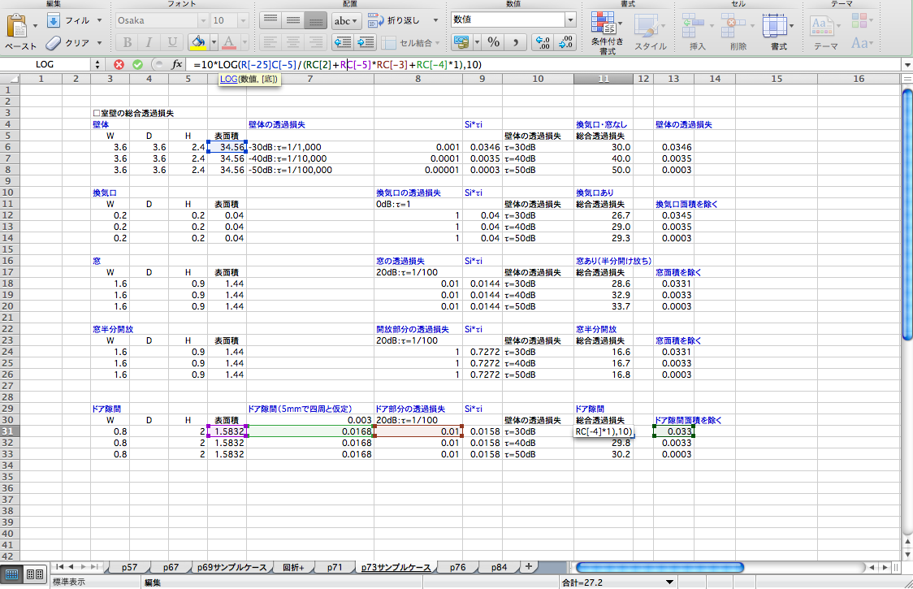
 | ■室壁の総合透過損失
(5) | 壁体 |  |  |  | 壁体の透過損失 |  | Si*τi |  | 換気口・窓なし | 壁体の透過損失
 | W | D | H | 表面積 |  |  |  | 壁体の透過損失 | 総合透過損失
 | 3.6 | 3.6 | 2.4 | 34.56 | -30dB：τ=1/1,000 | 0.001 | 0.03456 | τ=30dB | 30.0 | 0.03456
 | 3.6 | 3.6 | 2.4 | 34.56 | -40dB：τ=1/10,000 | 0.0001 | 0.003456 | τ=40dB | 40.0 | 0.003456
 | 3.6 | 3.6 | 2.4 | 34.56 | -50dB：τ=1/100,000 | 0.00001 | 0.0003456 | τ=50dB | 50.0 | 0.0003456

(1) | 換気口 |  |  |  |  | 換気口の透過損失 | Si*τi |  | 換気口あり
 | W | D | H | 表面積 |  | 0dB：τ=1 |  | 壁体の透過損失 | 総合透過損失 | 換気口面積を除いた壁体の透過損失
 | 0.2 |  | 0.2 | 0.04 |  | 1 | 0.04 | τ=30dB | 26.7 | 0.03452
 | 0.2 |  | 0.2 | 0.04 |  | 1 | 0.04 | τ=40dB | 29.0 | 0.003452
 | 0.2 |  | 0.2 | 0.04 |  | 1 | 0.04 | τ=50dB | 29.3 | 0.0003452

(2) | 窓 |  |  |  |  | 窓の透過損失 | Si*τi |  | 窓あり
 | W | D | H | 表面積 |  | 20dB：τ=1/100 |  | 壁体の透過損失 | 総合透過損失 | 窓面積を除いた壁体の透過損失
 | 1.8 |  | 0.9 | 1.62 |  | 0.01 | 0.0162 | τ=30dB | 28.5 | 0.03294
 | 1.8 |  | 0.9 | 1.62 |  | 0.01 | 0.0162 | τ=40dB | 32.5 | 0.003294
 | 1.8 |  | 0.9 | 1.62 |  | 0.01 | 0.0162 | τ=50dB | 33.2 | 0.0003294

(3) | 窓半分開放 |  |  |  |  | 開放部分の透過損失 | Si*τi |  | 窓半分開放
 | W | D | H | 表面積 |  | 20dB：τ=1/100 |  | 壁体の透過損失 | 総合透過損失 | 窓面積を除いた壁体の透過損失
 | 1.8 |  | 0.9 | 1.62 |  | 1 | 0.8181 | τ=30dB | 16.1 | 0.03294
 | 1.8 |  | 0.9 | 1.62 |  | 1 | 0.8181 | τ=40dB | 16.2 | 0.003294
 | 1.8 |  | 0.9 | 1.62 |  | 1 | 0.8181 | τ=50dB | 16.3 | 0.0003294

(4) | ドア隙間 |  |  |  | ドア隙間（5mmで四周と仮定） | ドア部分の透過損失 | Si*τi |  | ドア隙間
 | W | D | H | 表面積 | 0.003 | 20dB：τ=1/100 |  | 壁体の透過損失 | 総合透過損失 | ドア隙間面積を除いた壁体の透過損失
 | 0.8 |  | 2 | 1.583236 | 0.0168 | 0.01 | 0.01583236 | τ=30dB | 27.2 | 0.03296
 | 0.8 |  | 2 | 1.583236 | 0.0168 | 0.01 | 0.01583236 | τ=40dB | 29.8 | 0.003296
 | 0.8 |  | 2 | 1.583236 | 0.0168 | 0.01 | 0.01583236 | τ=50dB | 30.2 | 0.0003296

 | 下図に示すように、式が入っているセルをクリックして、数式を数式バーに表示し、セルの参照表示（RC[-5]といったもの）の部分をクリックすると、どこのセルが関わっているかがわかります。
 | それを手掛かりにして、式の意味を考えてください。
 | 下記の場合、壁面全体の表面積÷（ドア部分を除いた壁の透過損失＋ドアの表面積×ドア部分の透過損失＋ドア隙間×隙間の透過損失）の対数を取っていることを表しています。

